关系图
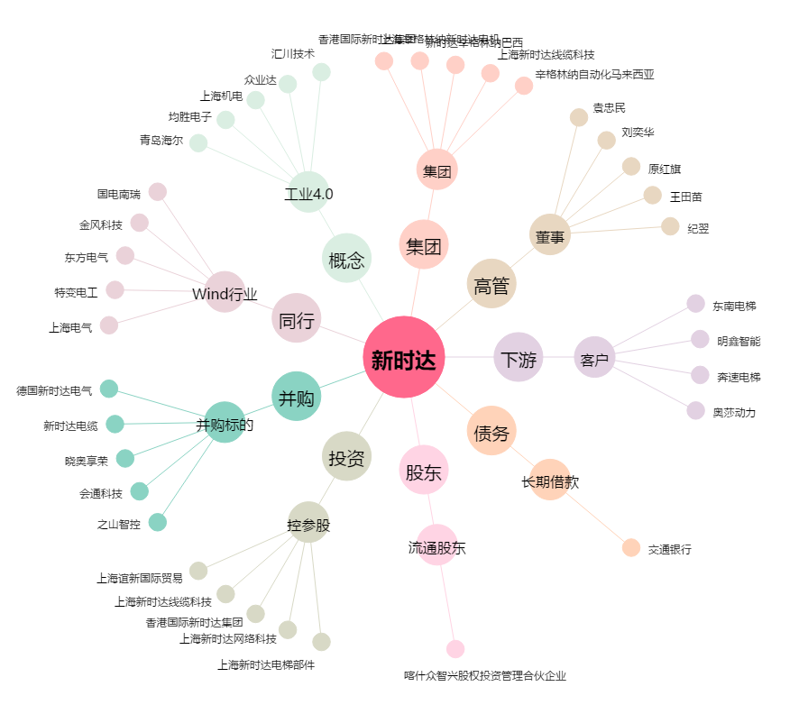
新时达[002527.SZ] - 关系概览图

